Plan Alineacion&Transf.Organzcl
 | PLAN ALINEACIÓN Y TRANSFORMACIÓN ORGANIZACIONAL PARA LA CORPORACIÓN SERVIR
Estrategia Alineamiento Cultura Organizacional - Estrategia: Plan de Gestión 2022 - 2026
 | PERÍODO 2021 - 2026
 | OBJETIVO: Presentar el PLAN ALINEACIÓN Y TRANSFORMACIÓN ORGANIZACIONAL PARA LA CORPORACIÓN SERVIR que permita el Alineamiento de la Cultura Organizacional con la Estrategia: Plan de Gestión 2022 - 2026 , que de soporte, complemente y apalanque la implementación del Modelo de Gestión de Cultura con Sentido en la Corporación Servir en las diferetes áreas funcionales de la Empresa, como vehículo que asegure la efectividad en los resultados estratégicos del negocio, focalizado en la búsqueda de incrementar la efectividad integral de los colaboradores y de la Empresa. Se busca el desarrollo de cada uno de los Siete (7) niveles de Conciencia del Modelo BARRETT en un período de 5 años: 2021 a 2026, que sea de alto nivel de impacto en el presente, creando las condiciones que garanticen resultados sostenibles en el futuro, fundamentados en un ESTILO DE LIDERAZGO CONSCIENTE Y SOSTENIBLE.
 |  | DESARROLLO HUMANO: CAPACIDADES |  |  |  |  |  | DESARROLLO ORGANIZACIONAL: DESARROLLO SIETE NIVELES DE CONCIENCIA DE BARRETT |  |  |  |  |  | ALINEAMIENTO ORGANIZACIONAL: CULTURA - ESTRATEGIA
 | AÑO DE IMPLEMENTACIÓN Y DESARROLLO CADA UNO DE LOS 7 NIVELES DE CONSCIENCIA (3) / ESTRATEGIA / CULTURA | FOCO DE LA PERSONA / ORGANIZACIÓN | 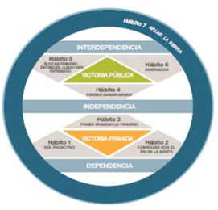 CONDICIÓN LIDERAZGO INTEGRAL A DESARROLLAR (1) "Los 7 Hábitos de las Personas Altmente Efectivas" (1.2) | "Los 7 Hábitos de las Personas Altamente Efectivas" (1.2) | NIVELES LIDERAZGO EVOLUTIVOS (1) | IMPERATIVOS DE LIDERAZGO (1) | ETAPAS DE CONTRIBUCIÓN - DBM (2) (Generación de Valor) | MODELO BARRETT | MODELO BARRETT (3) NIVELES DE DESARROLLO "SIETE NIVELES DE CONCIENCIA" | PLAN DESARROLLO MODELO SIETE NIVELES DE CONCIENCIA © (Adaptado del MODELO BARRETT) (3) SER (CONSCIENCIA COLECTIVA: 7 NIVELES DE CONSCIENCIA) |  |  |  | 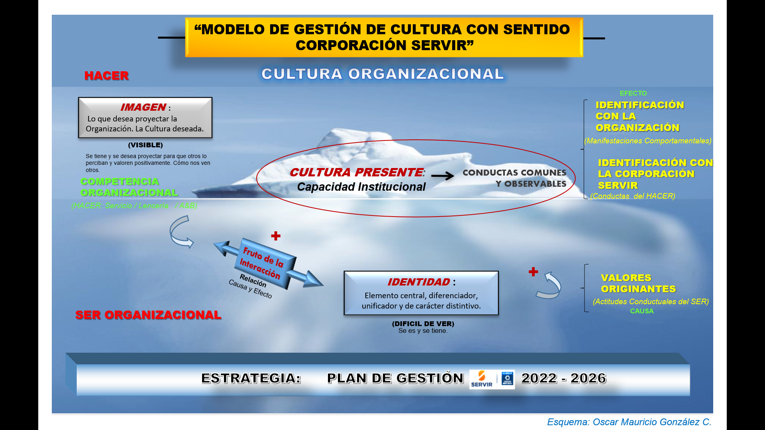 COMPORTAMIENTOS Y CONDUCTAS A DESARROLLAR DEL MODELO GESTIÓN CULTURA CON SENTIDO PARA CORPORACIÓN SERVIR |  | FASES DE IMPLANTACIÓN DE LA ESTRATEGIA PLAN DE GESTIÓN 2022 - 2026
 |  | SER (LÍDER) |  |  |  |  |  | "SIETE NIVELES DE CONCIENCIA" (3) | SER (CONSCIENCIA COLECTIVA) | PERSONAL | ORGANIZACIONAL | SOSTENIBILIDAD |  | CATEGORÍA CULTURAL | SABER / SABER HACER (COMPORTAMIENTOS Y CONDUCTAS IDEALES) | LÍDER --> (HACER ENTENDIENDO)
 | 2026 | PROPÓSITO | CONEXIÓN AL PROPÓSITO No solo la capacidad del Líder de llevar individuos, equipos y organizaciones; no hay nada que haga menos sostenible el Liderazgo que no estar conectado con un propósito | 7. Hábito: AFILAR LA SIERRA | 6. LIDERAZGO CONSCIENTE | LIDERAR CONSCIENCIA COLECTIVA | V - Lidera a través del Propósito Responsable, Consciente y Sostenible | 7. SERVICIO (Contribución) | 7. SERVICIO: Servicio a la humannidad y al Planeta Responsabilidad Social, generaciones futuras, perspectiva de lago plazo, ética, compasión, humildad. | 1. Club de los 7 Hábitos: 7°. Hábito: Afilar la Sierra. 2- Taller de Siembra y Desarrollo de CONSCIENCIA Sostenible enfocado en: Encontrar ' Servicio desinteresado. 3. Espacio Individual de mindfulness de Reflexión axiológica enfocado en Siembra y Desarrollo de CONSCIENCIA: "Ser Uno con tu propósito", identificarse con él"; Compasión, humildad, perdón, así como "Preocuparse por la humanidad y por el planeta." | 1. Foro de desarrollo organizacional de reflexión de CONSCIENCIA COLECTIVA para desarrolla el Servicio a la humanidad y Contribución social. 2. Taller de Siembra y Desarrollo axiológico de CONSCIENCIA COLECTIVA enfocado en la Responsabilidad social, Perspectiva del largo plazo, Ética, Compasión y Humildad. | 1. Foro de Reflexión de desarrollo de CONSCIENCIA SOSTENIBLE sobre Sostenibilidad global. 2. Siembra y Desarrollo de CONSCIENCIA SOSTENIBLE enfocado en la reflexión axiológica de los Derechos humanos, Perspectiva del largo plazo, Resiliencia ecológica, Paz, Enfoque en las generaciones futuras, así como en la Perspectiva global. | Bien Común / Victoria Pública | IDENTIFICACIÓN CON LA ORGANIZACIÓN: IDENTIFICACIÓN CON CORPORACIÓN SERVIR: VALORES ORIGINATES: CONDUCTAS DE IMAGEN (hacer) CONDUCTAS DE IDENTIDAD (ser) | Conductas y Comportamientos a desarrollar durante el año 2026: 5. Soy genuinamente sensible y me preocupo por los más débiles, entendiendo su realidad 8. Trabajo porque entiendo que ser productivo es importante, me gusta. 19. Contribuyo y cumplo con las metas estratégicas del Plan de Gestión de la Corporación Servir. Contribuyo al logro del bienestar colectivo como una responsabilidad que nos corresponde a todos en la Corporación Servir. Soy genuinamente sensible y me preocupo por los más débiles, entendiendo su realidad. | - Nueva Propuesta de Valor 2023 - 2026 - Contará con nuevas construcciones y otras remodeladas | Se empezaría a promover la oferta de valor | - Oferta experiencias de turismo de naturaleza de alta calidad familias y grupos | - Cuida y conserva el medio ambiente | - Contribuye a generar prosperidad para las comunidades locales. | - Oferta distintos alojamientos modernos y cómodos | - Oferta experiencias con muy buen servicio | - Oferta rica gastronomía | - Oferta actividades familiares y de negocios con una infraestructura adecuada y cómoda. | - “Centro de Turismo y Formación en Naturaleza” | - Contempla 4 pilares: Entorno, Entretenimiento, Educación y Eventos. Acciones: Instalaciones | Alimentos y Bebidas | Operativo | Recursos Humanos | Sistemas | Mercadeo y Comunicaciones | Financiero | Comercial | - Instalaciones: Construcción y dotación de nuevas instalaciones | Remodelación de otras - modernas, cómodas. - Promoción: de las actividades ecológicas y de aventura | Hoy representan un valor agregado y un factor diferenciador para nuestros clientes.| - Buscar nuevas alianzas con operadores certificados que ofrezcan rafting, rapel y canopy | FOCOS ESTRATÉGICOS - Instalaciones modernas, agradables, cómodas. - Servicio al cliente: buena atención, amabilidad, solución. - Procesos rápidos y sencillos. - Comida rica. - Aseo - Actividades recreativas y otras. - No ruido.
 | 2025 | ESTRATEGIA | VISIÓN ESTRATÉGICA Los Líderes y los colaboradores visionarios y armonizados trabajando a alcanzar la meta estratégica sobre la plataforma del direccionamiento estratégico y la cultura organizacional. | 6. Hábito: SINERGIZAR | 5. CORPORATIVO | LIDERAR TALENTO | IV - Lidera a través de la Visión | 6. COHESIÓN EXTERNA (Colaboración / Marcar una diferencia) | 6. COHESIÓN EXTERNA: Marcar la diferencia: Alianzas y Asociaciones estratégicas Conciencia del medio ambiente, partiicpar en asuntos vinculados con el bien común, realziación del personal, Coaching / hacer de tutor. | 1. Club de los 7 Hábitos: 6°. Hábito: Sinergizar. 2- Taller de Siembra y Desarrollo de CONSCIENCIA Sostenible enfocado en: Marcar una diferencia positiva en el mundo. 3. Espacio Individual de mindfulness de Reflexión axiológica enfocado en Siembra y Desarrollo de CONSCIENCIA: para Vivir su Propósito. Empatía, alianzas, intuición, mentoría y enfoque en en bienestar (físico, emocional, mental y espiritual). | 1.Foro de desarrollo organizacional de reflexión de CONSCIENCIA COLECTIVA para desarrollar Colaboración Interna / externa Implicación y Compromiso con la comunidad. 2. Taller de Siembra y Desarrollo axiológico de CONSCIENCIA COLECTIVA enfocado en desarrollar Conciencia por el Medio Ambiente, Realización del personal, Coaching / Mentoría y Preocupacióne interés por la comunidad local. | 1. Foro de Reflexión de desarrollo de CONSCIENCIA SOSTENIBLE sobre la importancia de las Alianzas Estratégicas y las colaboraciones regionales. 2. Siembra y Desarrollo de CONSCIENCIA SOSTENIBLE enfocado en la reflexión axiológica de la Colaboración regional, Conciencia del medio ambiente, Calidad de vida, Implicación y Compromiso con la Comunidad y con la Sostenibilidad, así como la Preocupación por la Naturaleza. |  | IDENTIFICACIÓN CON LA ORGANIZACIÓN: IDENTIFICACIÓN CON CORPORACIÓN SERVIR: VALORES ORIGINATES: CONDUCTAS DE IMAGEN (hacer) | Conductas y Comportamientos a desarrollar durante el año 2025: 4. Me identifico con el estilo de la Institución (sobrio, sencillo, humilde). 15. Soy Responsable (cumplimiento) y Comprometido emocionalmente (sentido de Pertenencia). 21. Mi prioridad laboral es Servir experiencias inolvidables a Clientes internos y externos. Trabajo en equipo – pienso siempre en la empresa.
 | 2024 | ORGANIZACIÓN | ALINEACIÓN Los Líderes y los colaboradores armonizados con la visión, misión y principios y valores corporativos de la Empresa estableciendo estrategias y competencias prioritarias y diseñando estructuras y sistemas que lo garanticen. | 5. Hábito: ENTENDER PRIMERO, LUEGO SER ENTENDIDO | 4. ORGANIZACIONAL | ALINEAR SISTEMAS | III - Contribuye a través de Otros | 5. COHESIÓN INTERNA (Alineamiento) | 5. COHESIÓN INTERNA: Construcción de una Comunidad Interna Valores compartidos, compromiso, integridad, confianza, pasión, creatividad, franqueza, abrirse a los demás con libertad, transparencia. | 1. Club de los 7 Hábitos: 5°. Hábito: Entender primero, después ser entendido. 2- Taller de Siembra y Desarrollo de CONSCIENCIA Sostenible enfocado en: Encontrar "Propósito y sentido en tu existencia." 3. Espacio Individual de mindfulness de Reflexión axiológica enfocado en Siembra y Desarrollo de CONSCIENCIA: para "encontrar tu propósito. Integridad, honestidad, autenticidad, pasión, entusiasmo, creatividad, humor y diversión," | 1.Foro de desarrollo organizacional de reflexión de CONSCIENCIA COLECTIVA para desarrollar Sentido de Propósito y una fuerte cohesión con los miembros de la comunidad interna de colaboradores. 2. Taller de Siembra y Desarrollo axiológico de CONSCIENCIA COLECTIVA enfocado en Interiorizar la Visión y los Valores personales compartidos de Compromiso, Creatividad, Entusiasmo, Integridad, Honestidad, Generocidad, Equidad, Transparencia, Franqueza y Confianza. | 1. Foro de Reflexión de desarrollo de CONSCIENCIA SOSTENIBLE sobre una cultura fuertemenete cohesiva. 2. Siembra y Desarrollo de CONSCIENCIA SOSTENIBLE enfocado en la reflexión axiológica de interiorizar y llevar a la acción la Visión y los Valores compartidos personales de Equidad, Transparencia,Confianza, Honestidad y Cohesión Social y del desarrollo del Espiritu colectivo positivo. |  | IDENTIFICACIÓN CON LA ORGANIZACIÓN: IDENTIFICACIÓN CON CORPORACIÓN SERVIR: VALORES ORIGINATES: CONDUCTAS DE IDENTIDAD (ser) | Conductas y Comportamientos a desarrollar durante el año 2024: 3. Me oriento a dar lo mejor en lo personal y en lo profesional 9. Entiendo a la Empresa Corporación Servir, el negocio y mi trabajo. (¿El qué y para qué?) 22. Soy responsable en el cumplimiento de compromisos empresariales que hago en la Corporación Servir. Mi prioridad laboral es Servir experiencias inolvidables a Clientes internos y externos.
 | 2023 | HABILIDADES GERENCIALES (liderar Personas) | FACULTAMIENTO Equipos estimulados para mejorar el logro de la visión, misión, y estrategia de la Empresa, creando condiciones para que los colaboradores pogan todo su talento al servicio de la organización. | 4. Hábito: PENSAR GANAR GANAR | 3. GERENCIAL | CLARIFICAR EL PROPÓSITO | III - Contribuye a través de Otros | 4. TRANSFORMACIÓN (Evolución) | 4. TRANSFORMACIÓN: Renovación y aprendizajes continuos Asumir resonsabilidad personal por os resultados, adaptabilidad, facultar, otorgar poder, trabajo en equipo, orientación a los objetivos. | 1. Club de los 7 Hábitos: 4°. Hábito: Pensar ganar - ganar. 2- Taller de Siembra y Desarrollo de CONSCIENCIA enfocado en: encontrar el coraje para crecer y desarrollarse y hacia la Adaptabilidad, aprendizaje continuo durante toda la vida, renovación y crecimienti personal continuos. 4. Espacio Individual de mindfulness de Reflexión para superar miedos, enfocado en: Miedo a dejar ir, superar los miedos. | 1.Foro de desarrollo organizacional de reflexión de CONSCIENCIA COLECTIVA para la mejotra continua y fomentar la participación de los colaboradores. 2. Taller de Siembra y Desarrollo axiológico de CONSCIENCIA COLECTIVA enfocado en la Adaptabilidad, Asunción de la responsabilidad personal de las propias acciones y sus resultados, Empoderamiento, Trabajo en equipo, Orientación al logro y Mejora continua. | 1. Foro de Reflexión de desarrollo de CONSCIENCIA SOSTENIBLE sobre Procesos democráticos y renovación contnua. 2. Siembra y Desarrollo de CONSCIENCIA SOSTENIBLE enfocado en la reflexión axiológica de la Libertad, Equidad, Empoderamiento, asumir la Responsabilidad personal por las propias acciones y sus resultados, Adaptabilidad, Emprendimiento y Consenso. | Interdependencia | IDENTIFICACIÓN CON LA ORGANIZACIÓN: IDENTIFICACIÓN CON CORPORACIÓN SERVIR: VALORES ORIGINATES: CONDUCTAS DE IDENTIDAD (ser) | Conductas y Comportamientos a desarrollar durante el año 2023: 2. Amo la obra de la Fundación Grupo Social, la siento como propia. 11. Tengo actitud de servicio – siempre presto a atender rápido y amablemente. 17. Respeto a líderes, compañeros, proveedores y clientes de la Corporación Servir. Respeto y equilibro mi tiempo de vida laboral y el de vida familiar, propio y de los demás.
 | 2022 | OTROS (Relaciones) | CONFIANZA Equipos autodirigidos, autónomos, conformados por individuos confiables. | 3. Hábito: PONER PRIMERO LO PRIMERO | 2. INTERPERSONAL | INSPIRAR CONFIANZA | II - Contribuye Independiente | 3. AUTOESTIMA (Rendimiento) | 3. AUTOESTIMA: Alto Rendimiento Sistemas, procesos, orgullo en el rendimiento alcanzado. Complacencia, burocracia. | 1. Club de los 7 Hábitos: 3er Hábito: Poner primero lo primero. 2- Taler de Siembra y Desarrollo de CONSCIENCIA enfocado en: "Ser Conscientes de nuestra propia valía". 3. Taller Reflexión Axiológica de bienestar equilibrio vida personal y laboral, enfocadao en los valores de Confianza, auto-confianza y competencia personal. 4. Espacio Individual de mindfulness de Reflexión para superar miedos, enfocado en: Miedo a "No soy suficiente". Miedo a no alcanzar: "Lllegar a la necesidad de poder, autoridad o búsqueda de estatus". | 1.Foro de desarrollo organizacional de reflexión de CONSCIENCIA COLECTIVA para establecer sistemas y procesos de alto rendimiento de la Empresa y los colaboradores. 2. Taller de Siembra y Desarrollo axiológico de CONSCIENCIA COLECTIVA enfocado en desarrollar la Fiabilidad, Calidad, Eficiencia, Productividad y Excelencia. 3. Taller colectivo de mindfulness de Reflexión axiológica enfocado en neutralizar la Burocracia, jeraquía, confusión y complacencia. | 1. Foro de Reflexión de desarrollo de CONSCIENCIA SOSTENIBLE sobre Eficiencia institucional. 2. Siembra y Desarrollo de CONSCIENCIA SOSTENIBLE enfocado en la reflexión axiológica de la aplicación de la Ley, el orgullo de comunidad o de nación, la eficiencia gubernativa y la alta calidad de los servicios públicos. 3. Desarrollo de Redes Colaborativas de Sostenibilidad de mindfulness de Reflexión intgerna / externa con la comunidad enfocadas en neutralizar la burocracia, control centralizado, elitismo, complacencia y apatía. | Interés Personal / Victoria Privada | IDENTIFICACIÓN CON LA ORGANIZACIÓN: IDENTIFICACIÓN CON CORPORACIÓN SERVIR: VALORES ORIGINATES: CONDUCTAS DE IMAGEN (hacer) | Conductas y Comportamientos a desarrollar durante el año 2022: 1. Estoy Comprometido con el Legado de la Organización. 10. Me enfoco al cliente – todo lo que hago es pensando siempre primero en el cliente. 16. Respeto las normas empresariales de la Corporación Servir. Contribuyo y cumplo con las metas estratégicas del Plan de Gestión de la Corporación Servir. | Nueva Propuesta de Valor 2022 | Modernización del Centro Vacacional por etapas - Reactivación del Turismo y de la Operación de la entidad - Diseños de la nueva Estruturación Centro Vacacional PROPÓSITOS: - Mayores niveles de Ocupación - Segmentación de los Clientes: 1) Acuerdo FGS 2) Familias 3) Grupos - Implementación Estrategia Comercial --> El mayor esfuerzo comercial está en el segmento de "Grupos" - Incrementar Ocupación en la temporada baja - Propuesta de Valor para cada seguimiento de clientes: * Actividades de Aventura --> Ofecida por operadores externos * Contacto con la Naturaleza y cuidado del medio ambiente NOTA: El cumplimiento de la propuesta de valor a los clientes sólo será posible con un equipo de colaboradores competentes, capacitado y motivado ... Acciones: - Instalaciones - Alimentos y Bebidas - Operativo - Recursos Humanos - Sistemas - Mercadeo y Comunicaciones - Comercial - Financiero
 | 2022 |  |  | 2. Hábito: COMENZAR CON EL FIN EN LA MENTE |  |  |  | 2. RELACIONES (Vínculos) | 2. RELACIONES: Vínculos: Reconocimiento a emplelados Lealtad, comunicación sincera, satisfacción del cliente. Amistad, Manipulación, culpar. | 1. Club de los 7 Hábitos:°Hábitos 1 y 2: Ser Proactivo / Comenzar con el fin en la mente. 2- Taler de Siembra y Desarrollo de CONSCIENCIA, enfocado en: sentirse amado y protegido. 3. Taller Reflexión Axiológica de bienestar equilibrio vida personal y laboral, enfocadao en los valores de la Familia, amistad, lealtad, respeto. 4. Espacio Individual de mindfulness de Reflexión para superar miedos, ejemplo: "no soy lo bastante amado" y evitar llevar a los celos, a culpar a otros y a la discriminación. | 1.Foro de desarrollo organizacional de reflexión de CONSCIENCIA COLECTIVA para establecer relaciones Positivas entre los colaboradores. 2. Taller de Siembra y Desarrollo axiológico de CONSCIENCIA COLECTIVA enfocado en sustentar las necesidades de la Organización, la Lealtad, la Comunicación abierta y la Satisfacción del cliente. 4. Taller colectivo de mindfulness de Reflexión axiológica enfocado en neutralizar la Manipulación, culpar a otros, favoritismos y la competencia interna. | 1. Foro de Reflexión de desarrollo de CONSCIENCIA SOSTENIBLE sobre Sentido de pertenencia y Estabilidad social. 2. Siembra y Desarrollo de CONSCIENCIA SOSTENIBLE enfocado en la reflexión axiológica de la buena Vecindad, resolución de Conflictos, armonía Racial y foco en la Familia y las Amistades. 3. Desarrollo de Redes Colaborativas de Sostenibilidad de mindfulness de Reflexión con la comunidad enfocadas en neutralizar la falta de equidad, discriminación, intolerancia, odio, soledad /aislamiento.

 | 2021 - 2022 | SER (fortalecimiento Individual) | CONFIABILIDAD Aumento constante del carácter y competencia. | 1. Hábito: SER PROACTIVO | 1. PERSONAL | INSPIRAR CONFIANZA | I - Depende de Otros | 1. SUPERVIVENCIA (Viabilidad) | 1. SUPERVIVIENCIA: Estabilidad Financiera Valor para accionistas, el crecimiento de la organización, salud y bienestar de personal. Control, corrupción, codicia. | 1. Preparación 'Seminario "Los 7 Hábitos de las Personas Altamente Efectivas" 2. Preparación sesiones Club de los 7 Hábitos 3. Taler de Siembra y Desarrollo de CONSCIENCIA enfocado en: satisfacción necesidades Psicológicas y de Supervivencia 4. Programa hábitos saludables enfocado a Satisfacer necesidades de Salud y Seguridad.. 5. Taller Finanzas Personales,enfocado en la estabilidad financiera.. 6. Espacio Individual de mindfulness de Reflexión enfocado en: la abundancia que contribuya a eliminar miedos a no tener lo suficiente. 7. Taller de Desarrollo de capacidades personales: llevar control, dominio y cautela personal. | 1.Foro de desarrollo organizacional de reflexión de CONSCIENCIA COLECTIVA para establecer viabilidad FinancIera y seguridad de los colaboradores. 2. Taller de Siembra y Desarrollo axiológico de CONSCIENCIA COLECTIVA enfocado en: establcer la eficiencia Financiera, crecimiento de la Organización, retribución de benefcios sociales hacia la Corporación Servir. 3. Desarrollo CONSCIENCIA COLECTIVA enfocado en garantizar la Salud y Seguridad del Colaborador. 4. Taller colectivo de mindfulness de Reflexión axiológica enfocado en: Reforzar el control, neutralizar la codicia, la explotacioón y la gestión poco eficiente y atomizada. | 1. Foro de Reflexión de desarrollo de CONSCIENCIA SOSTENIBLE sobre Estabilidad económica y seguridad del ciudadano. 2. Siembra y Desarrollo de CONSCIENCIA SOSTENIBLE enfocado en la reflexión axiológica de la Prosperidad, atención sanitaria, empleo, servicios de emergencia y defensa. Redes de Seguridad Social. 3. Desarrollo de Redes Colaborativas de Sostenibilidad de mindfulness de Reflexión con la comunidad enfocadas en neutralizar la: Corrupción, violencia, pobreza, contaminación, ambiental, codicia. |  | IDENTIFICACIÓN CON LA ORGANIZACIÓN: IDENTIFICACIÓN CON CORPORACIÓN SERVIR: VALORES ORIGINATES: CONDUCTAS DE IMAGEN (hacer) | Conductas y Comportamientos a desarrollar durante el año 2021: 1. Estoy Comprometido con el Legado de la Organización. 10. Me enfoco al cliente – todo lo que hago es pensando siempre primero en el cliente. 16. Respeto las normas empresariales de la Corporación Servir. Contribuyo y cumplo con las metas estratégicas del Plan de Gestión de la Corporación Servir. | - Diseño y Planeación proyecto Modernización Corporación Servir - Las Palmeras - Diseño nuevo Modelo de Negocio - Potencialización de los ingresos que garanticen: * la continuidad del negocio, * el cumplimiento de la función social y * las bases para el retorno de la inversión. PROPÓSITOS: - Mayores niveles de Ocupación - Segmentación de los Clientes: 1) Acuerdo FGS 2) Familias 3) Grupos - Implementación Estrategia Comercial --> El mayor esfuerzo comercial está en el segmento de "Grupos" - Incrementar Ocupación en la temporada baja - Propuesta de Valor para cada seguimiento de clientes: * Actividades de Aventura --> Ofecida por operadores externos * Contacto con la Naturaleza y cuidado del medio ambiente NOTA: El cumplimiento de la propuesta de valor a los clientes sólo será posible con un equipo de colaboradores competentes, capacitado y motivado ...
 |  |  |  |  |  |  |  | Atención Positiva / ATENCIÓN EXCESIVA |  |  |  |  |  |  |  | • Fase Final Coaching Sostenible
 | FASE FINAL |  |  |  |  |  |  |  |  | FUENTE: Eneroth Tor, Van Meer Pleuntje, Jiang Niran, Clothier Phil y Infer Héctor. (2019) |  |  |  |  |  | • Fase Desarrollo Liderazgo Sostenible
 | ENTREGABLE: PLAN ALINEACIÓN Y TRANSFORMACIÓN ORGANIZACIONAL ESPERADA EN CORPORACIÓN SERVIR |  |  |  |  |  |  |  |  |  |  |  |  |  |  | • Plan de Transformación Cultural
 | NOTA: "La CONSCIENCIA es la capacidad del ser humano para percibir la realidad y reconocerse en ella. (Para Kofman: CONSCIENCIA es prestar atención y darse cuenta de las cosas); mientras que la CONCIENCIA es el conocimiento moral de lo que está bien y lo que está mal. ... De allí, por ejemplo, que compartan el mismo adjetivo: consciente. ... Sin embargo, en ciertas situaciones, estos términos pueden funcionar como sinónimos. ... sí, podemos usar tanto consciencia como conciencia con el sentido general de percepción o conocimiento de la realidad circundante. Es de destacar, sin embargo, que en dichos casos suele optarse, más bien, por la grafía simple Conciencia." (Diccionario de dudas, 2021)

 | (1) Fuente: Flanklin Covey Leadersheap
 | (1.2) Fuente: Flanklin Covey Leadersheap: "Los 7 Hábitos de las Personas Altamente Efectivas" |  |  |  |  |  |  |  |  |  |  |  |  |  |  | Elaboración propia:® Oscar Mauricio González Castro, 2021
 | (2) Fuente DBM, Teama Resources
 | (3) Fuente Transform Action, 2020 / Barrett Values Centre, 2016 |  |  |  |  |  |  |  | CONVENCIONES PLAN DE DESARROLLO SIETE NIVELES DE CONCIENCIA DEL MODELOT BARRETT

 |  |  |  |  |  |  |  |  | 1. VERDE: BIEN COMÚN: Niveles 5, 6 y 7: Actividades de formación y reflexión relacionadas con Sostenibilidad
 |  |  |  |  |  |  |  |  | 2. AZUL:INTERÉS PERSONAL / ATENCIÓN POSITIVA: Niveles 1, 2 y 3: Desarrollo habilidaddes blandas (SER)
 |  |  |  |  |  |  |  |  | 3. ROJO: ATENCIÓN EXCESIVA: Actividades de espiritualidad de Mindfulness para el desarrollo creencias para superar miedos, antivalores, defectos, actitudes negativas
 |  |  |  |  |  |  |  |  | 4. NEGRO: 4° Nivel de Transformación: actividades de formación direccionadas al desarrollo del nivel de conciencia colectiva
 | Elaboró: OSCAR MAURICIO GONZÁLEZ CASTRO

Fases Implantación Proyecto
EJECUTADO: 96% - 100%
EN PROCESO: 56% - 95%
PLANEADO: 0%
EN EJECUCIÓN : 1% - 55%
FASES DE IMPLANTACIÓN PROYECTO ALINEACIÓN Y TRANSFORMACIÓN CULTURAL PLAN DE IMPLEMENTACIÓN MODELO DE GESTIÓN DE CULTURA CON SENTIDO PARA LA CORPORACIÓN SERVIR 2022 - 2026 (AÑO 1 a AÑO 5)
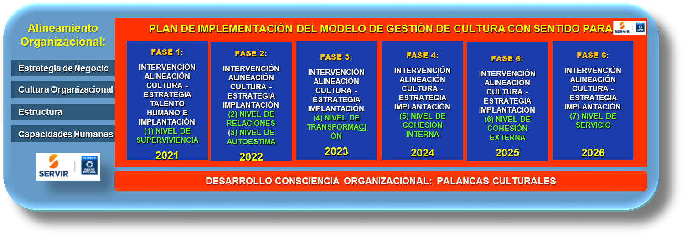

Diseño propio

Fuente Modelo7NivelesConciencia
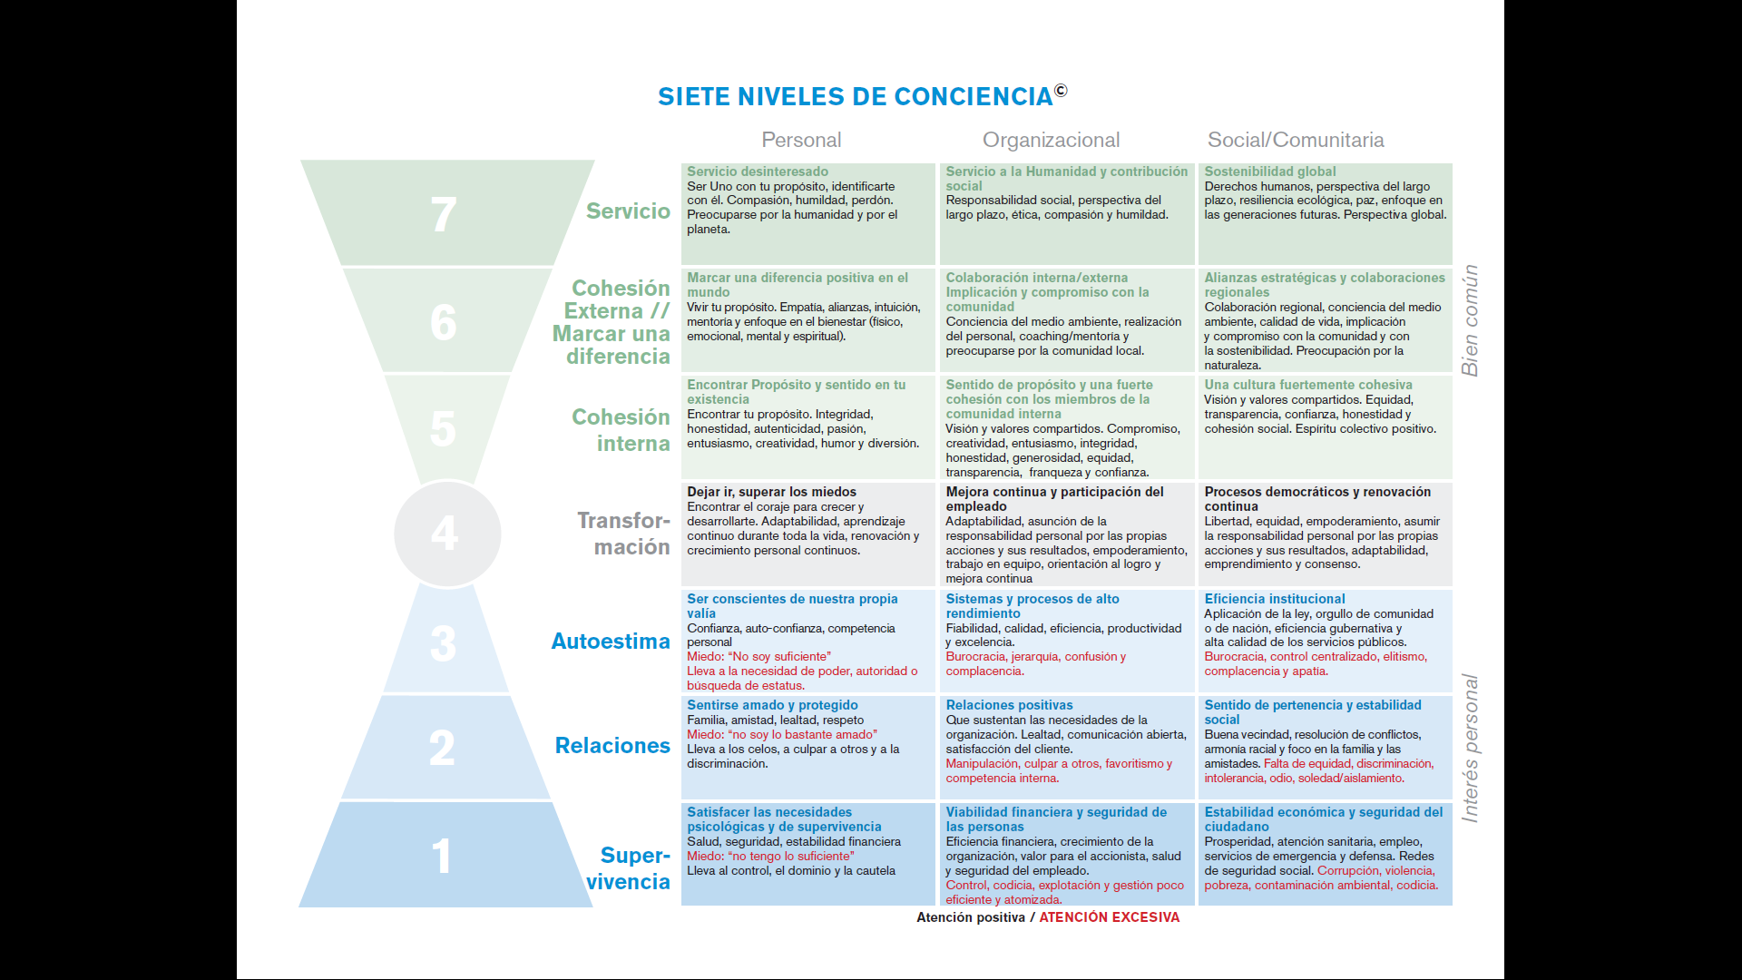
MODELO

 |  | FUENTE: Eneroth Tor, Van Meer Pleuntje, Jiang Niran, Clothier Phil y Infer Héctor. (2019)
 |  | FUENTE: Barrett Values Centre (2019)

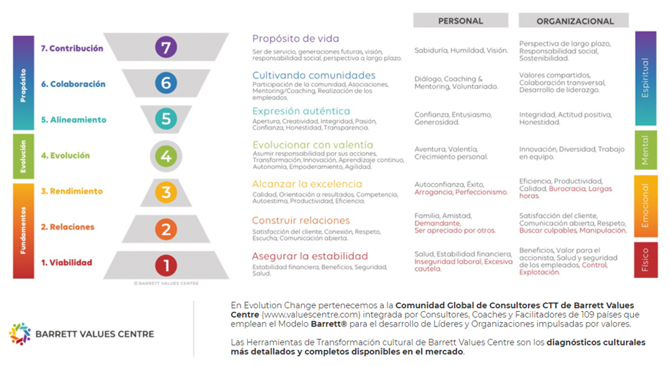
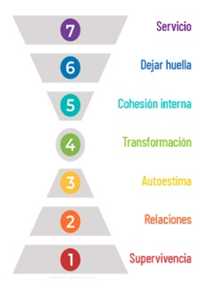

 | Recuperado en: https://www.evolutionchange.com/portafolio/transformacion-cultural

Recuperado en: https://www.spiritcg.net/wp-content/uploads/2019/11/Siete-Niveles-de-Consciencia-V1.jpg

Fuente Modelo 7 Habitos
MODELO "LOS 7 HÁBITOS DE LAS PERSONAS ALTAMENTE EFECTIVAS" de Stephen R. Covey

El Continuo de Madurez

 | Fuente: Flanklin Covey | Recuperado en: https://www.franklincovey.com.ar/wp-content/uploads/7Habitos.pdf

